상품제안서
가죽 + 메탈 고급 열쇠고리 | 상품코드: F06309

 |  |  |  |  |  | 02-412-0044 | www.easy1.co.kr
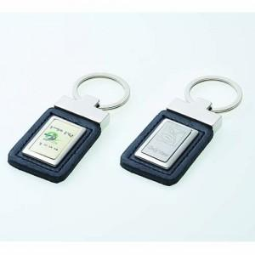

【상세/제작정보】 | 인쇄는 별도문의 바랍니다.

【인쇄/포장옵션】 | 레이저 / 별도문의

【공급단가】 | 수량 | 100~ | 500~ | 1,000~ | 3,000~
*VAT별도 | 단가 | 2,840원 | 2,730원 | 2,630원 | 2,520원

【상품 URL】 | http://www.easy1.co.kr/src/goods_detail.php?gdno=6309

